关系图
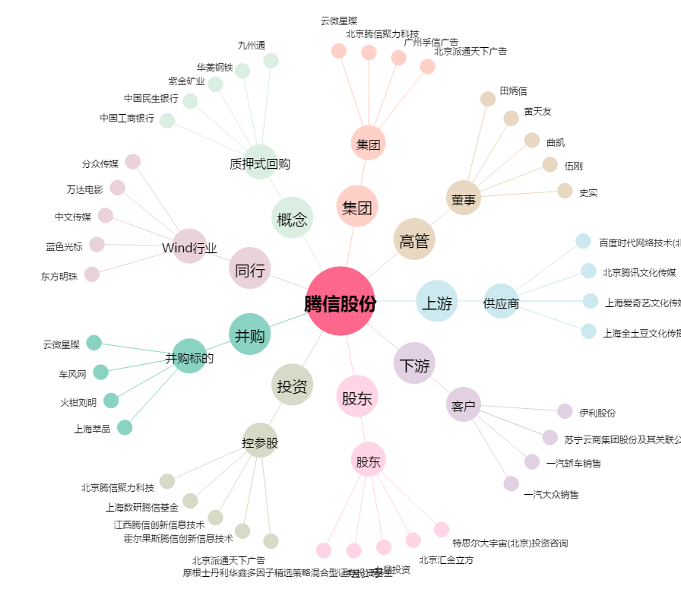
腾信股份[300392.SZ] - 关系概览图

